Tabelle1
Quelle Anzahl Häuser

Postleitzahl | Häuser |  | Zeilenbeschriftungen | Summe von Häuser
12345 | 1 |  | 12345 | 2
23456 | 2 |  | 23456 | 2
12345 | 1 |  | 34567 | 3
34567 | 3 |  | 45678 | 2
45678 | 2 |  | 56789 | 1
56789 | 1 |  | Gesamtergebnis | 10

Suchfeld PLZ | Rückgabeformel einfach
12345 | 2
 | PIVOTDATENZUORDNEN("Häuser";$E$3;"Postleitzahl";B13)

Quelle Anzahl Postleitzahlen (Diskrete Anzahl)

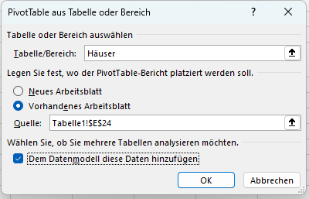
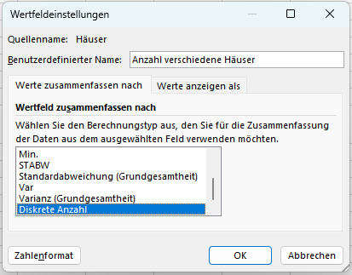
Tabelle von oben |  |  | Zeilenbeschriftungen | Anzahl verschiedene Häuser
 |  |  | 12345 | 1
Suchfeld PLZ | Rückgabeformel einfach fuktioniert nicht |  | 23456 | 1
12345 | #REF! |  | 34567 | 1
 | PIVOTDATENZUORDNEN("Häuser";$E$24;"Postleitzahl";B27) |  | 45678 | 1
 |  |  | 56789 | 1
Suchfeld PLZ | Rückgabeformel "kompliziert" funktioniert |  | Gesamtergebnis | 3
12345 | 1
 | PIVOTDATENZUORDNEN("[Measures].[Anzahl verschiedene Häuser]";$E$24;"[Häuser].[Postleitzahl]";"[Häuser].[Postleitzahl].&[" & B31 & "]")

Auswertung

Postleitzahl | Kosten pro Haus | Kosten pro PLZ
12345 | 400.00 € | ??? |  | Kosten pro Haus: | 200 €
23456 | 400.00 € |  |  | Kosten pro PLZ: | 600 €
12345 | 400.00 €
34567 | 600.00 €
45678 | 400.00 €
56789 | 200.00 €
 | - €
 | - €
 | - €

